Hoja1
2023-10-03 14:36:12

LA PAZ 28 - HAEDO 4460-2005
BUENOS AIRES luquearti@gmail.com
____________________________________________________________________________________
"ESCUADRA para ALACENA ”
“REFORZADA”
“ZINCADA"
COD. | MEDIDA | ENVASE POR | PRECIO C/U
E-040 | Plana | 100 | 125.500
E-041 | c/Ala | 50 | 192.500
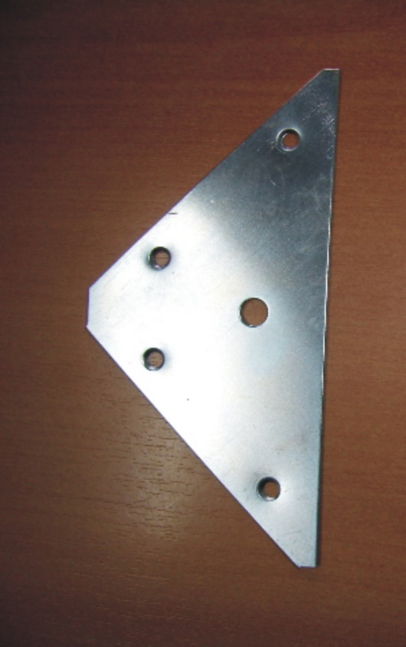
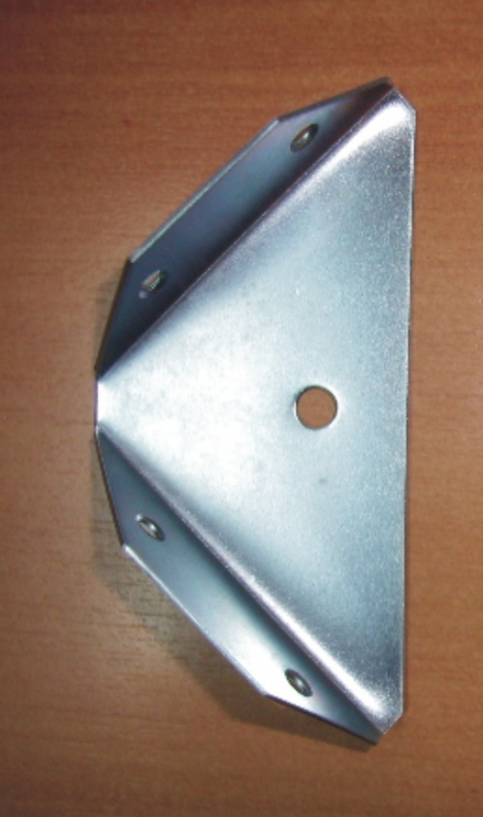

"PINTADA BLANCA"
COD. | MEDIDA | ENVASE POR | PRECIO C/U
E-040B | Plana | 100 | 231.000
E-041B | c/Ala | 50 | 248.000

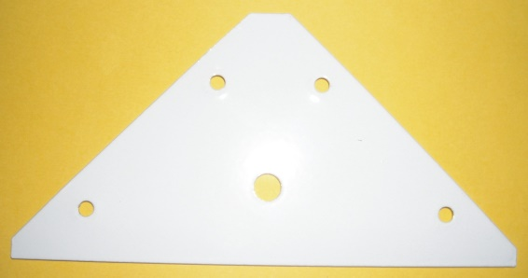
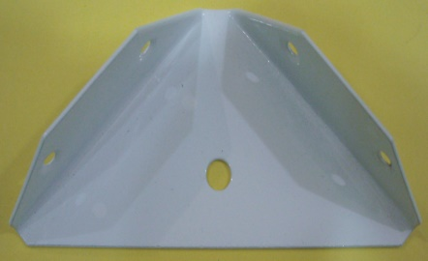

 | N

